상품제안서
드망즈 UV DTF필름인쇄 레트로 밀크글라스 | 상품코드: S37415

 |  |  |  |  |  |  | 02-713-8555 | www.synergygift.co.kr
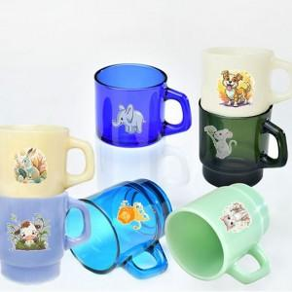 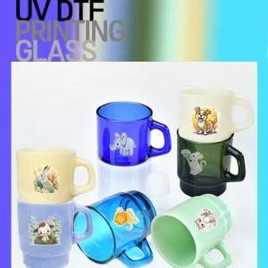

【상세/제작정보】

【인쇄/포장옵션】 | 풀칼라 / 1p 무지케이스

【공급단가】 | 수량 | 100~ | 300~ | 500~ | 1,000~ | 3,000~
*VAT별도 | 단가 | 7,350원 | 7,080원 | 6,810원 | 6,540원 | 6,370원

【상품 URL】 | https://www.synergygift.co.kr:443/src/goods_detail.php?gdno=37415

